Feuil1
À L'ATTENTION DE TOUT LE PERSONNEL SOIGNANT ET DES PROFESSIONNELS

Activités de prévention et de traitement du déconditionnement



Thématique du mois d'avril

Thérapie par l'humour!

Types d'activités suggérées pour la thématique mensuelle


Cinéma spécial humour

Diffusion de DVD d’humoristes

Lecture de blagues

« Thérapies » par le rire

Pensées humoristiques déposées dans les cabarets de repas

Activités de loisirs en lien avec la thématique mensuelle

Implication des PAB et ADS pour accomplir des activités de loisirs en lien avec la thématique

Repas thématique : Italien

Création d’un recueil des blagues préférées des usagers

Création d’un vidéo où les usagers racontent leurs meilleures blagues
ou des moments cocasses de leur vie

Dr. Clown

Spectacle humoristique

Merci de collaborer au maintien des acquis des usagers
et ainsi leur permettre de maintenir leur autonomie et leurs capacités
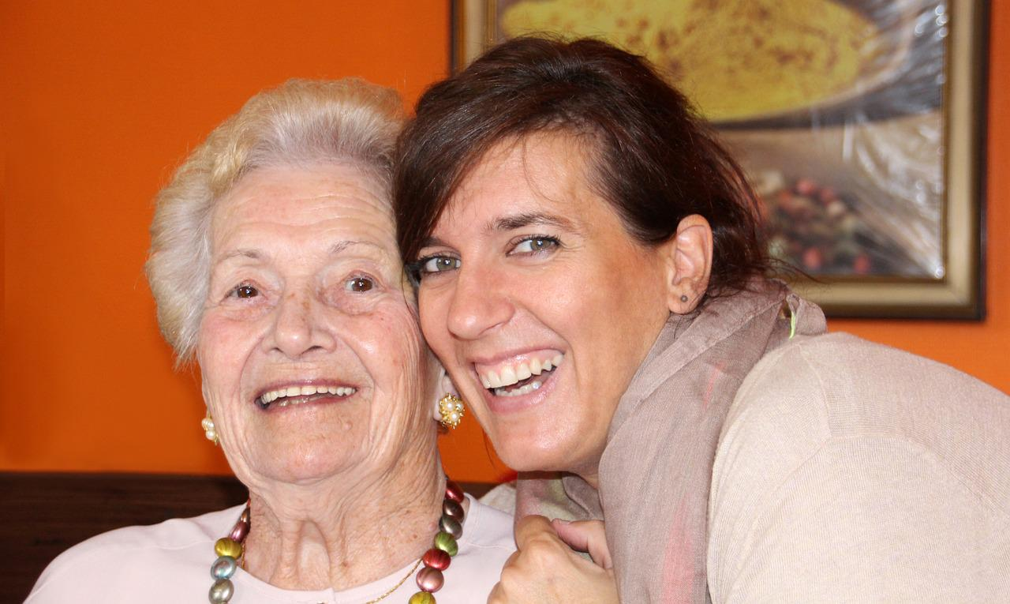

Merci de votre travail d'équipe!

"Le rire est la distance la plus courte entre deux personnes" Chalie Chaplin

